Conc Féd de Société
Association Sportive Genevoise de Tir |  |  | ASGT
Case postale 166 - 1211 Genève 4

CONCOURS FÉDERAL DE SOCIÉTÉ |  | C50

Commande de Primes

Société: |  |  | Année:

Prénom et nom du tireur | Année de Naissance | Total des mentions | Prime demandée
 |  |  | 1 | 2 | 3 | 4

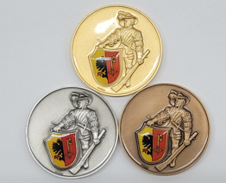

Liste des primes:
1 Médaille de bronze (6 mentions)
2 Médaille argentée (6 mentions)
3 Médaille vermeille (6 mentions)
4 Vitrail (12 mentions)

Merci d'écrire LISIBLEMENT le nom et prénom, afin d'éviter des erreurs au gravage des médailles.

Le formulaire est à retourner: |  | Délai:
ASGT |  | 30 septembre
Case postale 166
1211 Genève 4

Document disponnible www.a-s-g-t.ch / documents / Carabine 50m

